Sheet1
癒し旅キャンペーン 施設追加対応概要

・googleマップにてリンク取得
・住所の合体
・備考の確認(必要な項目のみに)
①現在のHP |  | ②資料とりまとめ
 |  | ※JR企画 大湯さまよりご提供
https://www.iwate-tomatte.jp/stay/ | https://www.iwate-tomatte.jp/sightseeing/
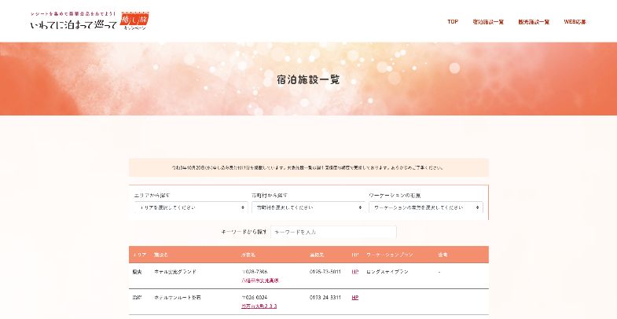
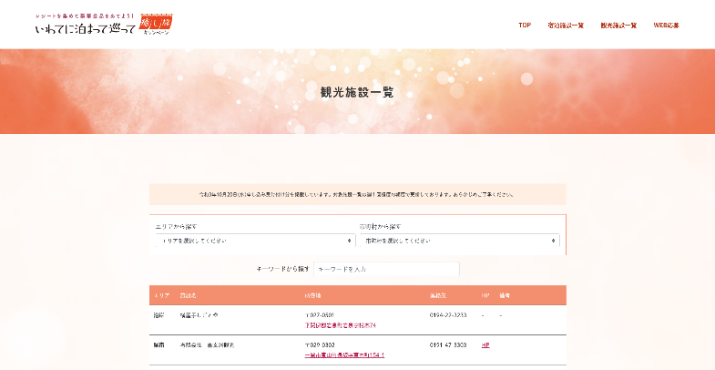
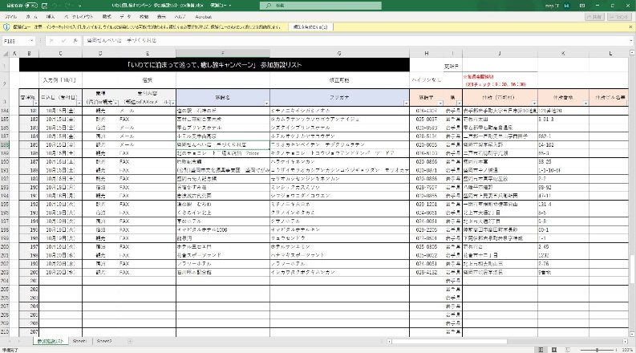

・今回追加分のみのcsvを作成

FFFTP
FFFTP

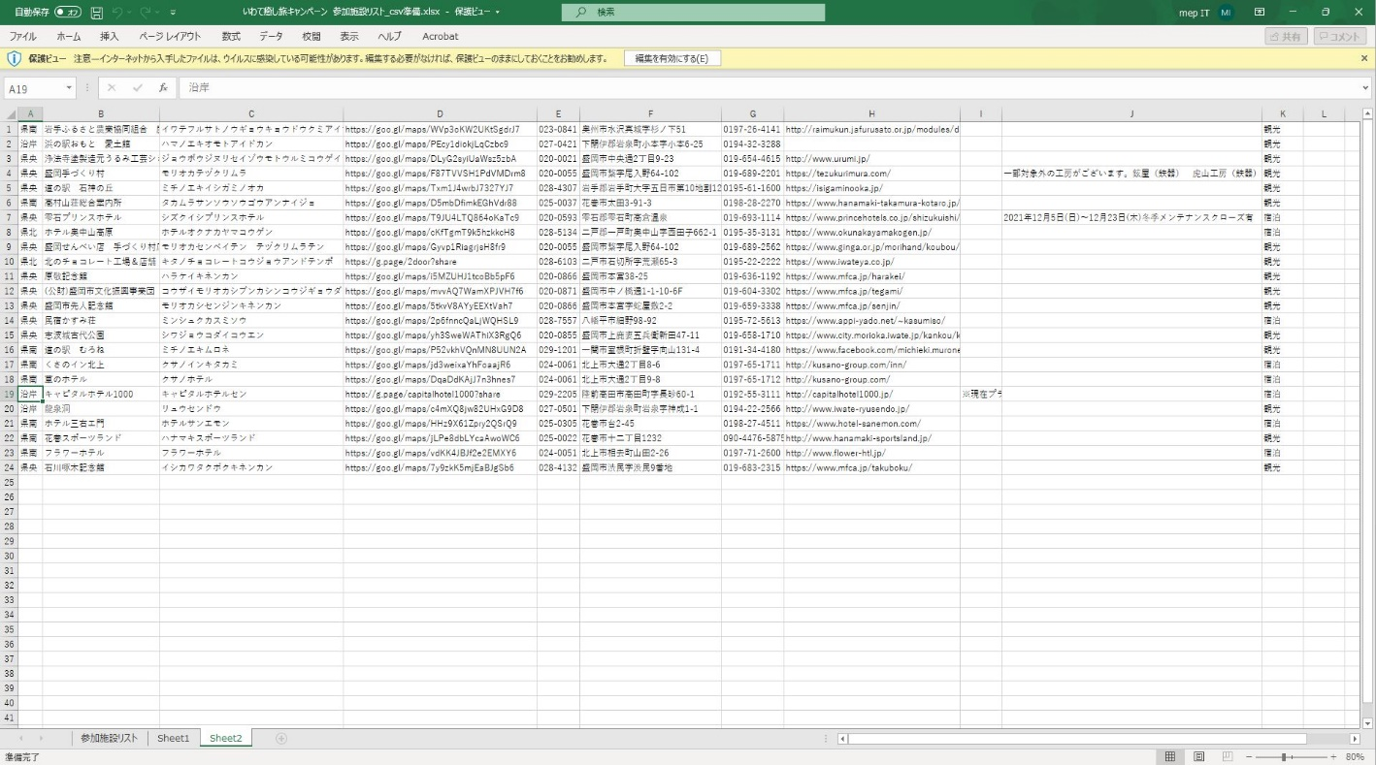
{Download} | {Download}

index_list.
html
index_
list_sightseeing
.html

list_resource.
php

 |  | XAMPP ※Apacheを起動

 |  | http://localhost/iwate-tomatte/php/list_create.php | http://localhost/iwate-tomatte/php/list_sightseeing_create.php

list.html
list_sightseeing
.html

FFFTP
FFFTP

 |  | [Upload] | [Upload]

